Андрея
№ | Ф.И.О. | Стаж работы | Склад, р | Премия,р | Вывод
1 | Ангелочкин Антон Алексеевич | 7 | 55000 | 5000 | Группа 1
2 | Везунчиков Виктор Васильевич | 4 | 42000 | 5000 | Группа 2 | Премия | 202400 | 202,400
3 | Веселый Василий Викторович | 5 | 45000 | 5000 | Группа 2
4 | Добрейший Даниил Дмитриевич | 10 | 65000 | 19500 | Группа 1 | Группа 1 | 12 | 12
5 | Добрецов Денис Давидович | 12 | 70000 | 21000 | Группа 1 | Группа 2 | 11 | 11
На одном листе моя работа На втором Юрия Игоровича. В моём варианте я строго сделал по заданию, а именно в Вывод написал Группу(и формула там же). У Юрия в Выводе циферки.(Листы снизу переключать). Форумулу пункта "Группа" я также поменял у себя и у Юрия
6 | Душечкин Дмитрий Данилович | 8 | 75000 | 5000 | Группа 1
7 | Замечательная Зинаида Захаровна | 3 | 33000 | 5000 | Группа 2
8 | Красавцев Константин Кириллович | 11 | 45000 | 13500 | Группа 1
9 | Мирный Максим Михайлович | 8 | 50000 | 5000 | Группа 2
10 | Неунывающий Никита Николаевич | 6 | 60000 | 5000 | Группа 1
11 | Оптимистов Олег Осипович | 3 | 48000 | 5000 | Группа 2
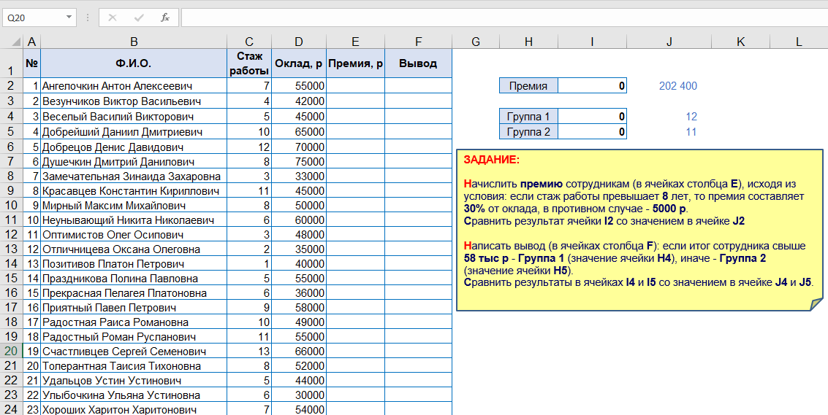
12 | Отличницева Оксана Олеговна | 2 | 35000 | 5000 | Группа 2
13 | Позитивов Платон Петрович | 1 | 40000 | 5000 | Группа 2
14 | Праздникова Полина Павловна | 5 | 55000 | 5000 | Группа 1
15 | Прекрасная Пелагея Платоновна | 6 | 36000 | 5000 | Группа 2
16 | Приятный Павел Петрович | 9 | 58000 | 17400 | Группа 1
17 | Радостная Раиса Романовна | 10 | 49000 | 14700 | Группа 1
18 | Радостный Роман Русланович | 11 | 55000 | 16500 | Группа 1
19 | Счастливцев Сергей Семенович | 13 | 66000 | 19800 | Группа 1
20 | Топерантная Таисия Тихоновна | 8 | 52000 | 5000 | Группа 2
21 | Удальцов Устин Устинович | 5 | 44000 | 5000 | Группа 2
22 | Улыбочкина Ульяна Устиновна | 6 | 30000 | 5000 | Группа 2
23 | Хороших Харитон Харитонович | 7 | 54000 | 5000 | Группа 1

